Sheet1
아라리 코어 강화유리(전면1매)(갤럭시Z폴드5)
STI : 02 6673 4900 , Fax : 02 6406 6543
배송주소:
제품명 | 아라리 코어 강화유리(전면1매)(갤럭시Z폴드5)
이미지 | 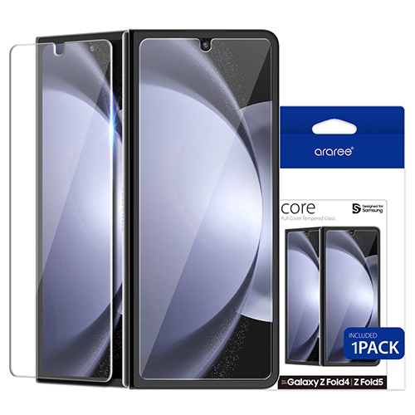
기종/구분 | 강화유리
갤럭시Z플립5(F731)

